表頭
企業購車專案

 | 臺南市教育產業工會




中 華 民 國 一 〇 七 年 九 月

活動海報
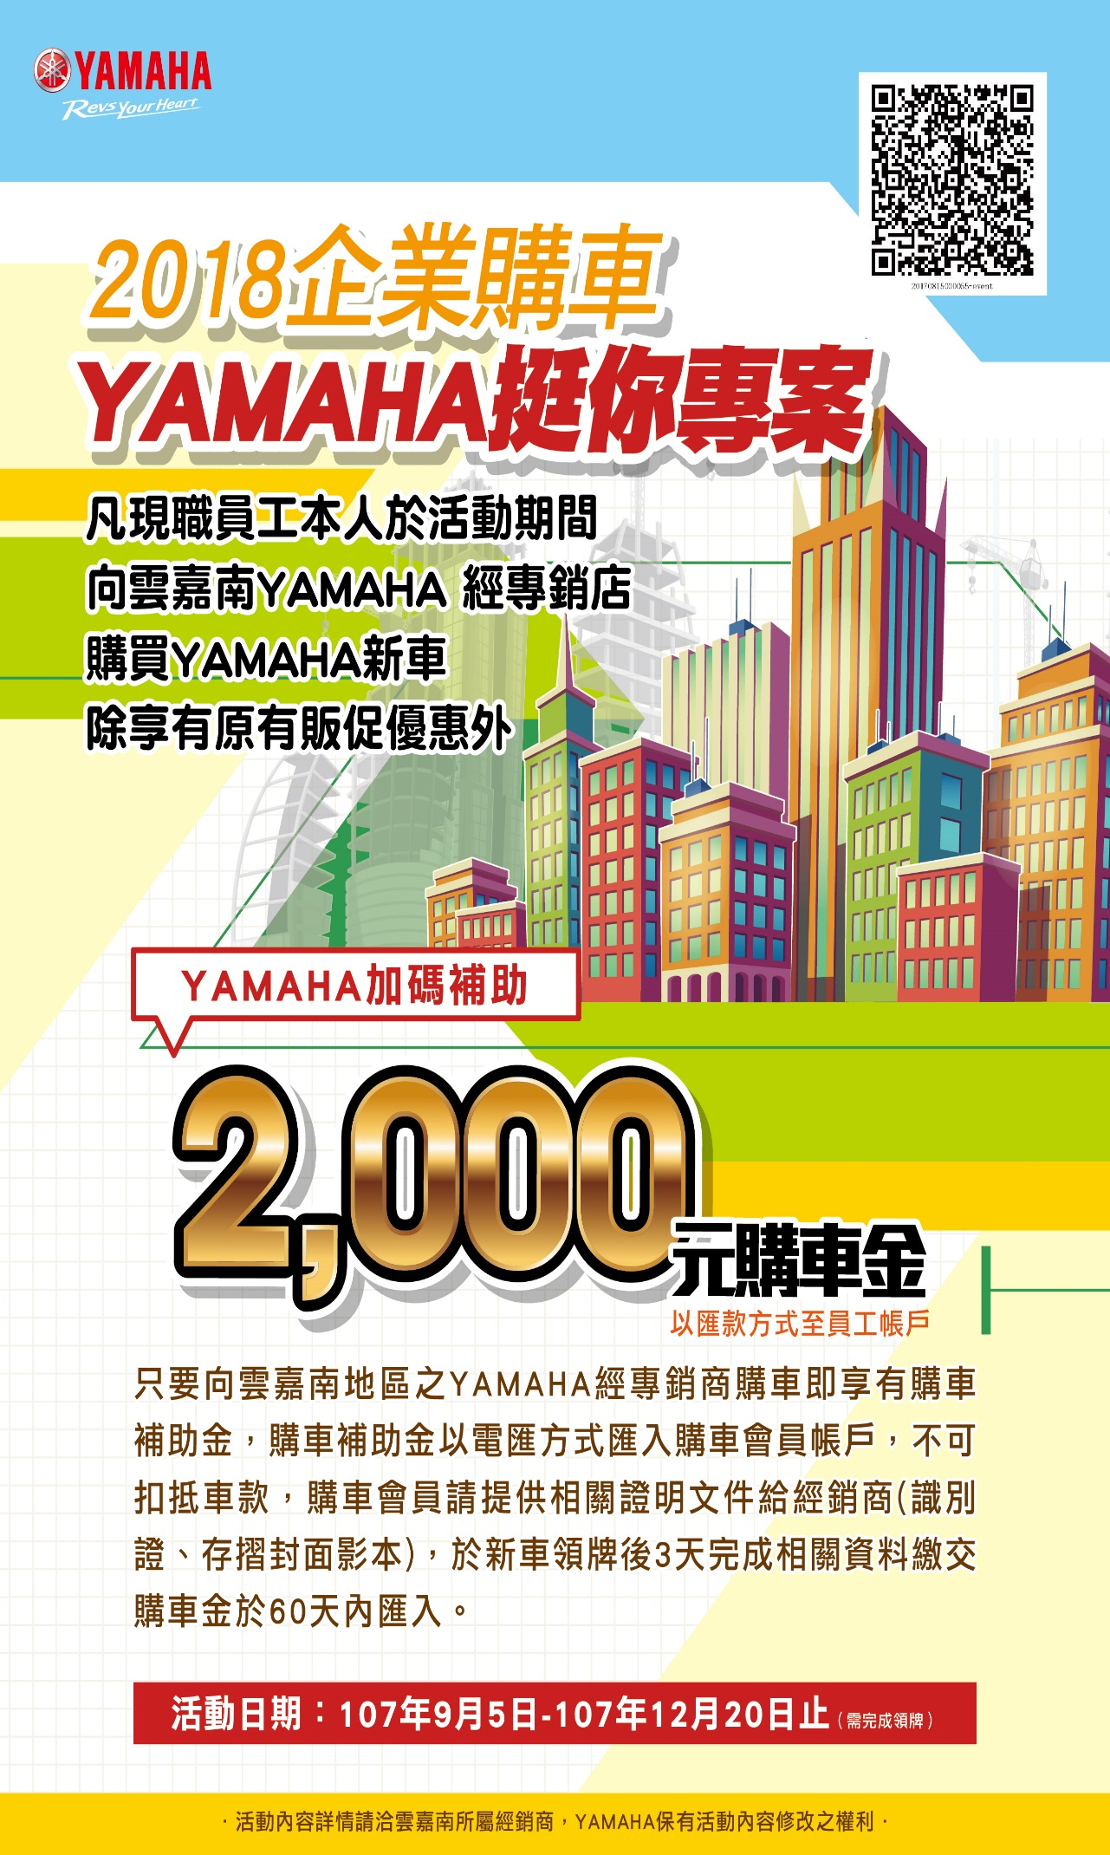

分期海報
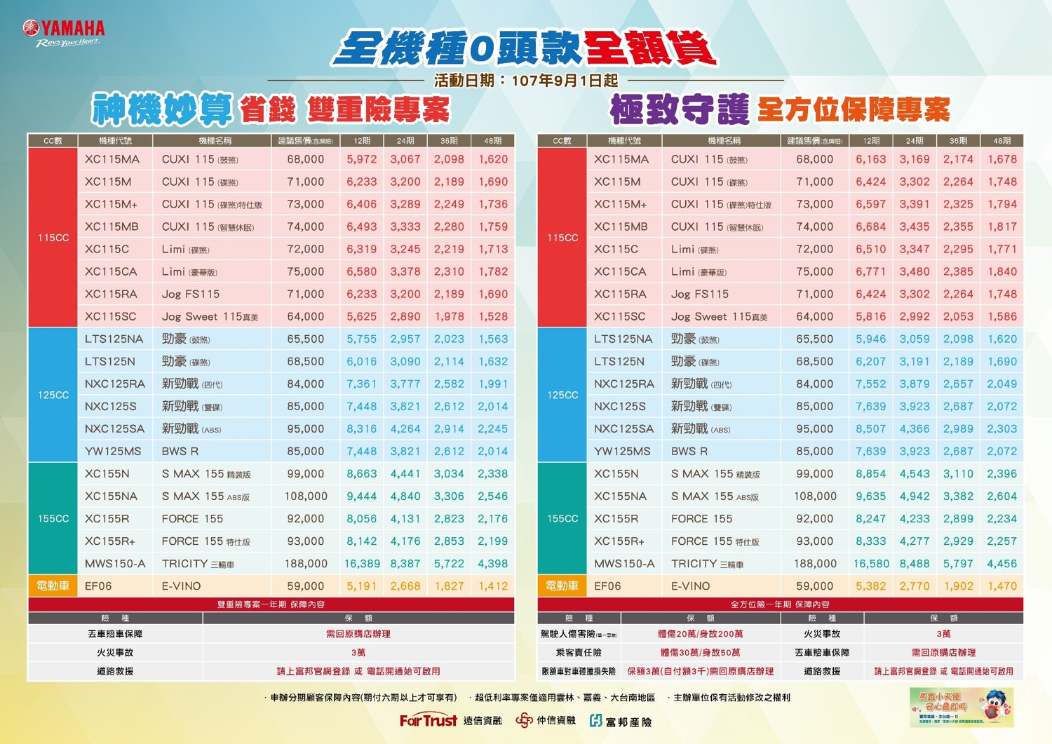

水患專案
